상품제안서
훈민정음볼펜+청자상감운학문자개명함 | 상품코드: S46486

 |  |  |  |  |  |  | 02-713-8555 | www.synergygift.co.kr
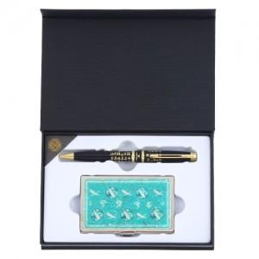

【상세/제작정보】

【인쇄/포장옵션】 | 레이저 볼펜+자개명함 세트당 / 전통무늬포장지

【공급단가】 | 수량 | 20~ | 100~ | 300~ | 500~ | 1,000~
*VAT별도 | 단가 | 21,710원 | 20,540원 | 19,530원 | 19,030원 | 18,700원

【상품 URL】 | https://www.synergygift.co.kr:443/src/goods_detail.php?gdno=46486

